LOCA PRIMA POR GRUPO
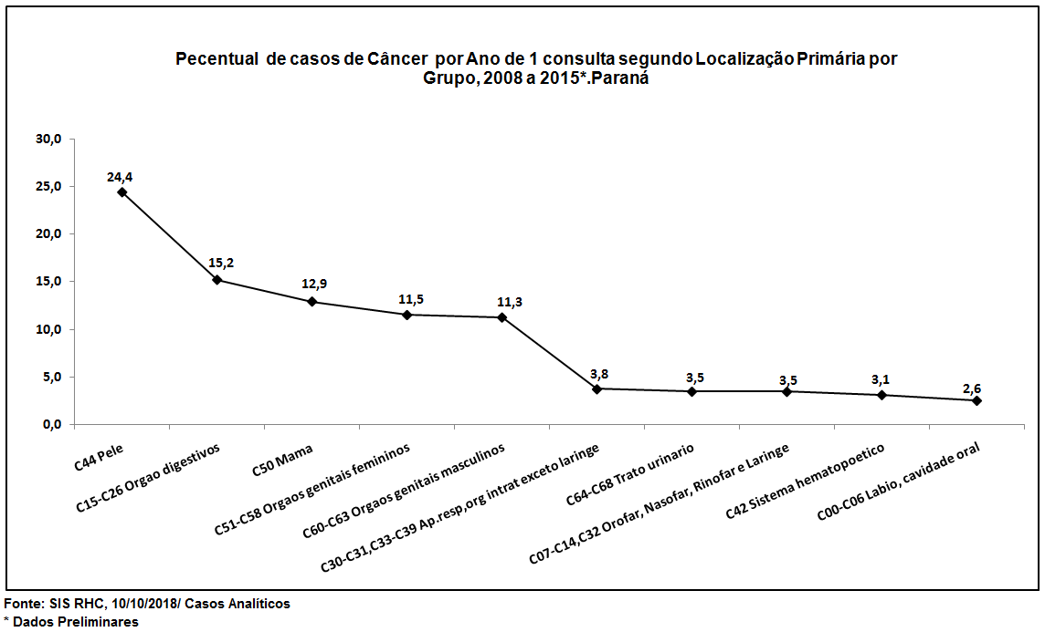
Número de casos de Câncer por Ano de 1 consulta segundo Localização Primária por Grupo, 2008 a 2015*.Paraná
Localizacao primária | 2008 | 2009 | 2010 | 2011 | 2012 | 2013 | 2014 | 2015* | Total | % Total
C44 Pele | 2,182 | 2,221 | 2,976 | 3,280 | 3,860 | 3,746 | 3,754 | 3,420 | 25,439 | 24.4
C15-C26 Orgao digestivos | 1,494 | 1,607 | 1,823 | 2,121 | 2,187 | 2,440 | 2,144 | 2,055 | 15,871 | 15.2
C50 Mama | 1,372 | 1,576 | 1,603 | 1,862 | 1,781 | 1,984 | 1,767 | 1,550 | 13,495 | 12.9
C51-C58 Orgaos genitais femininos | 1,351 | 1,412 | 1,514 | 1,697 | 1,540 | 1,669 | 1,457 | 1,387 | 12,027 | 11.5
C60-C63 Orgaos genitais masculinos | 1,063 | 1,206 | 1,380 | 1,743 | 1,714 | 1,800 | 1,562 | 1,286 | 11,754 | 11.3
C30-C31,C33-C39 Ap.resp,org intrat exceto laringe | 435 | 448 | 469 | 548 | 558 | 542 | 469 | 445 | 3,914 | 3.8
C64-C68 Trato urinario | 336 | 348 | 401 | 500 | 502 | 592 | 503 | 466 | 3,648 | 3.5
C07-C14,C32 Orofar, Nasofar, Rinofar e Laringe | 413 | 417 | 425 | 443 | 499 | 517 | 500 | 418 | 3,632 | 3.5
C42 Sistema hematopoetico | 380 | 360 | 368 | 422 | 425 | 441 | 422 | 464 | 3,282 | 3.1
C00-C06 Labio, cavidade oral | 248 | 290 | 322 | 364 | 338 | 389 | 339 | 371 | 2,661 | 2.6
Outras Localizações | 937 | 908 | 887 | 1,102 | 1,128 | 1,326 | 1,130 | 1,089 | 8,507 | 8.2
Total | 10,211 | 10,793 | 12,168 | 14,082 | 14,532 | 15,446 | 14,047 | 12,951 | 104,230 | 100.0
* Dados Preliminares

